상품제안서
에이드 각도조절 가습기 240ml | 상품코드: S39458

 |  |  |  |  |  |  | 02-713-8555 | www.synergygift.co.kr
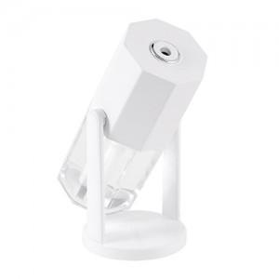

【상세/제작정보】

【인쇄/포장옵션】 | 레이저 / 포장지포장

【공급단가】 | 수량 | 50~ | 100~ | 300~ | 1,000~ | 5,000~
*VAT별도 | 화이트 | 6,550원 | 6,300원 | 6,000원 | 5,750원 | 5,550원
 | 핑크 | 6,550원 | 6,300원 | 6,000원 | 5,750원 | 5,550원
 | 네이비 | 6,550원 | 6,300원 | 6,000원 | 5,750원 | 5,550원

【상품 URL】 | https://www.synergygift.co.kr:443/src/goods_detail.php?gdno=39458

